Blad1
RC - Seglarverkstaden |  | 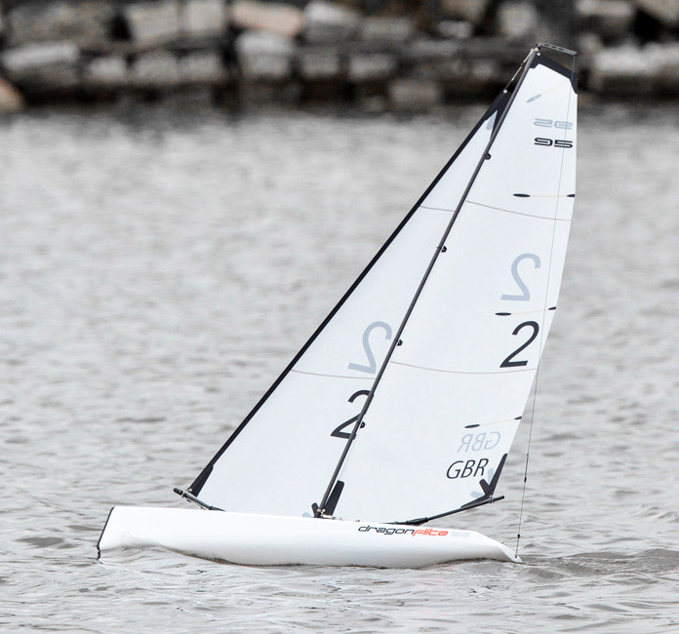
Pris- och beställningslista DF95
Vid köp av Futaba T6k programmering mixning skotservo utan kostnad
Fraktfritt från 2.000kr | Antal | Pris | Summa
DF95 med A-rigg exklusive radio V.2 Nytt skotservo |  | 5,960 kr | - kr
DF95 med A-rigg & Std. radio V.2 Nytt skotservo |  | 6,695 kr | - kr
Rigg-A komplett Nytt bombeslag |  | 765 kr | - kr
Rigg-B komplett Nytt bommbeslag |  | 765 kr | - kr
Rigg-C komplett Nytt bombeslag |  | 765 kr | - kr
Rigg-D komplett Nytt bombeslag |  | 685 kr | - kr
Radio Futaba T6K V3S inkl. mottagare |  | 3,100 kr | - kr
Laddare SKY RC s60 LiPo/LiFe (2-4S) inkl laddkabel |  | 695 kr | - kr
Radio inkl mottagare J4C05 Joysway |  | 895 kr | - kr
Mottagare J5C01R Joysway |  | 420 kr | - kr
Mottagar Batteri LiFe 6,6v |  | 185 kr | - kr
Laddningsbart batteri till sändare LiFe 1600 mAh 6,6v |  | 230 kr | - kr
Laddningsbart batteri till mottagare 700mAh LiFePo 6,4v |  | 165 kr | - kr
USB Laddare till LiFePo 6,4v |  | 80 kr | - kr
Segel Forsén A 50 micron mylar inkl siffror SWE och Wire i fock |  | 680 kr | - kr
Segel Forsén B 50 micron mylar inkl siffror SWE och Wire i fock |  | 680 kr | - kr
Segel Forsén C 50 micron mylar inkl siffror SWE och Wire i fock |  | 580 kr | - kr
Segel Forsén D 50 micron mylar inkl siffror SWE och Wire i fock |  | 580 kr | - kr
Segelwinch servo DF95 v.2 |  | 1,175 kr | - kr
Servo std. 9gram till roder |  | 165 kr | - kr
Servo SAWÖX till roder digitalt |  | 280 kr | - kr
Vattensäker tejp 2st |  | 40 kr | - kr
Ny storbom Notera till vilken rigg A, B, C eller D |  | 200 kr | - kr
Zap lim försegling knutar |  | 45 kr | - kr
 |  |  | - kr
Väska med utskuren innredning |  | 1,195 kr | - kr
Övriga reservdelar samt byggkostnad rigg på förfrågan
Beställning |  | Tot: | - kr
Beställning mailas till magnustimerdal@me.com
070-999 89 43
Namn:
Segelnr:
Adress:
Telefonnr:
Mailadress:
Betalning mot faktura från RELATUS AB
Skickas på mail |  |  | 20221024

